상품제안서
보틀메모잇(제작형) | 상품코드: S05345

 |  |  |  |  |  |  | 02-713-8555 | www.synergygift.co.kr
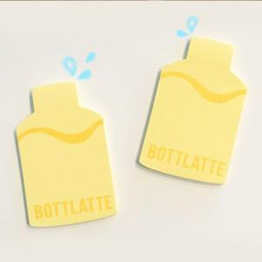

【상세/제작정보】 | 귀여운 보틀 디자인

【인쇄/포장옵션】 | 내지1도인쇄 / OPP(비닐)

【공급단가】 | 수량 | 1,000~ | 2,000~ | 3,000~ | 5,000~ | 10,000~
*VAT별도 | 20매 | 390원 | 340원 | 300원 | 280원 | 240원
 | 30매 | 555원 | 475원 | 430원 | 405원 | 375원
 | 50매 | 685원 | 620원 | 580원 | 515원 | 420원

【상품 URL】 | https://www.synergygift.co.kr:443/src/goods_detail.php?gdno=5613

